PC
순번 | 이름 | Eng_name | 레퍼런스 | 외형적 특징 | Badass 성향을 가진 늑대형 수인 가죽 자켓을 입고 있다. 근접 공격은 가죽 장갑을 낀 주먹질을 원거리 공격은 소드오프 단발샷건을 사용
PC01 | - | -
성별 | 중성의 느낌을 가져가도록 유도
종족 | 늑대
속성 | -
소속 | -
구역 | 아너킹의 고철장
등급 | PC
무기 | 맨주먹과 소드오프 단발 샷건
연령대 | 20대 중반
레퍼런스 | 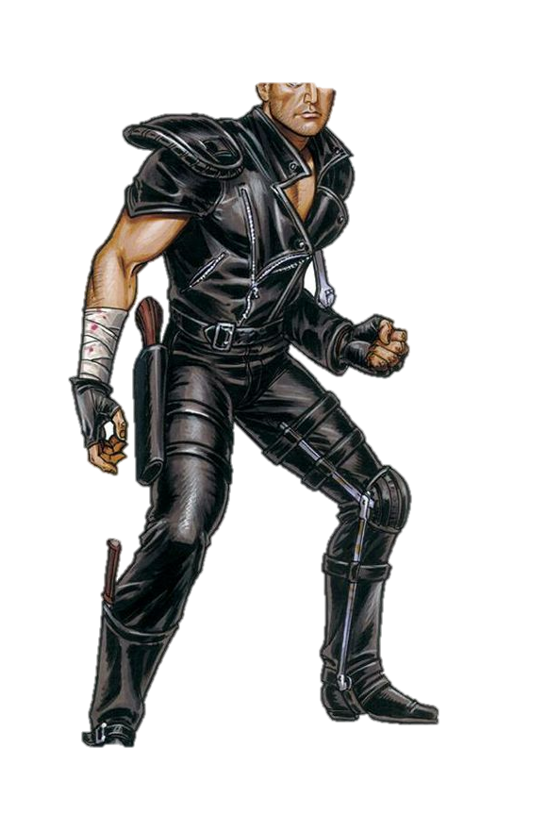 |  |  | 설정
기타
애니메이션 제작 |  | 설명 |  | 제작 완료
Idle_01 |  | 주머니에 손을 집어 넣고 숨을 쉬고 있다.
Idle_02 |  | (Idle_01 재생 15초 후) 담배를 꺼내 물고 핀다.
Idle_BT |  | 주먹을 앞으로 하고 공격태세를 유지한다.
Walk_01 |  | 일반적인 걸음걸이
Jump_01 |  | 몸을 둥글게 말며 안쪽으로 돌면서 뛰어 오른다.
Jump_02 |  | (제일 높은 체공 지점에서 시작) 몸을 살짝 대각선으로 기울이며 체공하며 착지를 준비한다.
Dameged_01 |  | 충격에 받은 듯한 표정으로 허리가 굽어지며 뒤로 밀려나는 듯한 모션
Abnormal_01 |  | 하체는 살짝 비틀거리며 한손으로 머리를 쥐고 휘청거린다.
Melee_Attack_01 |  | 하체를 고정하고 대상을 향해 오른손 펀치를 날린다. |  | 하체의 움직임을 고정시키는 부분 삭제를 폴리싱 해야함
Melee_Attack_02 |  | 하체를 고정하고 대상을 향해 왼손 훅를 날린다. |  | 하체의 움직임을 고정시키는 부분 삭제를 폴리싱 해야함
Melee_Attack_03 |  | 하체를 고정하고 대상을 향해 오른손 어퍼를 날리고 잠시 경직된다. |  | 하체의 움직임을 고정시키는 부분 삭제를 폴리싱 해야함
Range_Attack_01 |  | 소드 오프 샷건을 들어 팔을 일직선으로 만든 후 대상을 향해 발사한다.(→) 눈의 방향 총을 발사하면 반동에 의해 총을 든 손이 위로 들썩 올라간다. |  | 하체의 움직임을 고정시키는 부분 삭제를 폴리싱 해야함
Range_Attack_02 |  | 소드 오프 샷건을 들어 팔을 일직선으로 만든 후 대상을 향해 발사한다. (↗) 눈의 방향 총을 발사하면 반동에 의해 총을 든 손이 위로 들썩 올라간다.
Range_Attack_03 |  | 소드 오프 샷건을 들어 팔을 일직선으로 만든 후 대상을 향해 발사한다. (↑) 눈의 방향 총을 발사하면 반동에 의해 총을 든 손이 위로 들썩 올라간다.
Melee_Skill_01 |  | 위에서 아래로 한손으로 내리치는 모션 |  | 하체의 움직임을 고정시키는 부분 삭제를 폴리싱 해야함
Melee_Skill_02 |  | 아래에서 위로 올려치는 모션
Range_Skill_01 |  | 손을 X자로 교차하고 대상을 향해 발사한다. 총을 발사하면 반동에 의해 두 손 모두 위로 들썩 올라간다. |  | 하체의 움직임을 고정시키는 부분 삭제를 폴리싱 해야함
Jump_Melee |  | (Jump_01, Jump_02 캔슬 후) 대상을 향해 45도 각도로 발을 내지른다.
Jump_Range |  | (Jump_01, Jump_02 캔슬 후) 대상을 향해 45도 각도로 총을 발사한다. 총을 발사하면 반동에 의해 총을 든 손이 위로 들썩 올라간다.
Instant_01 |  | 양손을 살짝 들어 내려치는 모션을 취한다.
Bounce_Set |  | 손을 뒤로 뺀다.
Bounce_Walk |  | 상체는 Bounce_Set 자세를 유지한채로 하체는 Walk_01로 이동한다.
Bounce_Shoot |  | (Bounce_Set, Bounce_Walk를 종료하고) 뒤로 뺀 손으로 슬라이더 자세를 취하여 투구한다.
Sit_01 |  | 슬라브 스쿼트 자세
Sit_02 |  | 슬라브 스쿼트 자세를 유지하고 대상을 향해 발사한다.(→) 눈의 방향 총을 발사하면 반동에 의해 총을 든 손이 위로 들썩 올라간다.
Melee_Skill_04 |  | 주먹을 내지르며 앞으로 날아간다.
Melee_Skill_05 |  | 주먹을 내지르며 앞으로 날아간다. 이때 공중으로 살짝 뜬다.
Melee_Skill_06 |  | 주먹을 훅의 형태로 마무리 지으며 착지를 한다. 마무리 자세는 균형을 유지하기 위해 무게중심을 아래로 하여 낮아진다.
Melee_Skill_07 |  | 몸을 살짝 띄우고 아래에서 위로 발차기를 사용한다.
Melee_Skill_08 |  | 몸을 고정시킨 후 강하에 앞 발차기를 내지른다.
Melee_Skill_09 |  | 점프 하며 강하게 발 뒤꿈치로 내려친다. (제노사이드 커터)
Melee_Skill_10 |  | 뒤돌려차기 / 몸의 중심이 앞쪽으로 쏠리며 이동한다.
Melee_Skill_11 |  | 뒤로 주춤 하고 백스텝을 한번 한 뒤 강하게 몸으로 들이 받는다.
Melee_Skill_12 |  | 하단을 발을 내지르며 뱅글 돈다
Die |  | 코에서 피가 터지며 뒤로 날아간다.
DeadBody |  | 비참하게 쓰러지며 등이 보인다.

FMS패턴
